상품제안서
텀스 투게더 핸들텀블러 900ml | 상품코드: S37287

 |  |  |  |  |  |  | 02-713-8555 | www.synergygift.co.kr
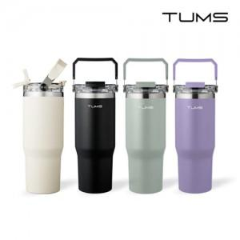

【상세/제작정보】

【인쇄/포장옵션】 | 실크, 레이저, 컬러필름전사 / 포장지포장

【공급단가】 | 수량 | 30~ | 100~ | 300~ | 500~ | 1,000~
*VAT별도 | 크림화이트 | 17,200원 | 16,100원 | 15,400원 | 15,200원 | 14,900원
 | 블랙 | 17,200원 | 16,100원 | 15,400원 | 15,200원 | 14,900원

【상품 URL】 | https://www.synergygift.co.kr:443/src/goods_detail.php?gdno=37287

